Послерейсовые
Динамика изменения показателей здоровья водителей
Табельный номер | Cад | Дад | ЧСС | Среднее АД
3000095 | 6.515015015 | 2.1911911912 | 2.1911911912 | 4.3531031031
3003349 | 0.33658008658 | 0.7987012987 | 0.7987012987 | 0.56764069264
3004237 | 4.0824003583 | 4.2539184953 | 4.2539184953 | 4.1681594268
3004296 | -19.49382716 | -2.7037037037 | -2.7037037037 | -11.098765432
3004297 | -11.929824561 | -4.4731182796 | -4.4731182796 | -8.2014714205
3004309 | -2.7234042553 | -0.97872340426 | -0.97872340426 | -1.8510638298
3004385 | 2.3555555556 | 2.2444444444 | 2.2444444444 | 2.3
3004457 | -3.6324786325 | -0.99674399674 | -0.99674399674 | -2.3146113146
3004559 | -4.6547619048 | -1.6428571429 | -1.6428571429 | -3.1488095238
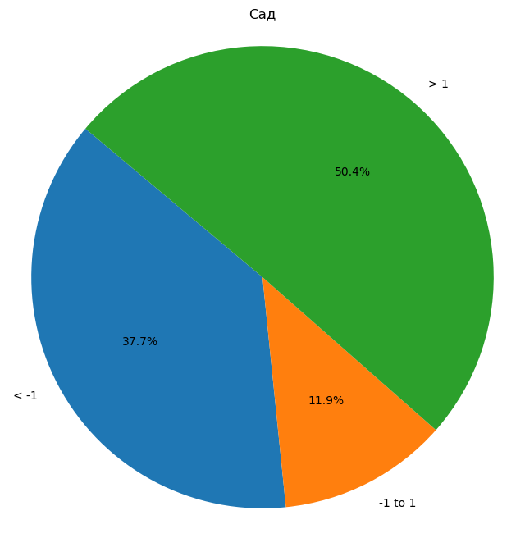
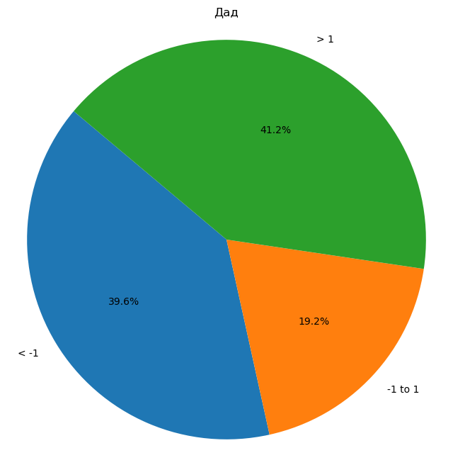

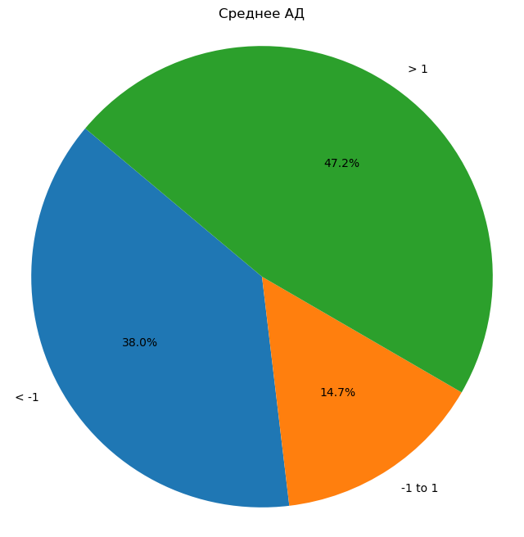
3004622 | 4.8161062682 | 2.702366127 | 2.702366127 | 3.7592361976
3005510 | 7.7777777778 | -0.20833333333 | -0.20833333333 | 3.7847222222
3005703 | 5.1955128205 | 3.3998397436 | 3.3998397436 | 4.2976762821
3005742 | 1.6764843385 | 2.1533426835 | 2.1533426835 | 1.914913511
3005847 | -2.8815789474 | -0.58552631579 | -0.58552631579 | -1.7335526316
3005886 | 5.7159090909 | 5.0426136364 | 5.0426136364 | 5.3792613636
3006027 | 0.3290474941 | 1.1130936762 | 1.1130936762 | 0.72107058515
3006062 | -1.8 | -1.3666666667 | -1.3666666667 | -1.5833333333
3006151 | 2.6946826758 | 4.3662092624 | 4.3662092624 | 3.5304459691
3007252 | -4.1319184353 | -2.9746150645 | -2.9746150645 | -3.5532667499
На круговых диаграммах: 1) дАД, сАД, ЧСС, Среднее АД = среднее значение по осмотрам после изменения индивидуальных границ (по каждому водителю) - среднее значение по осмотрам до изменения индивидуальных границ (по каждому водителю)
Среднее АД = ((Среднее дАД по осмотрам до изменения индивидуальных границ + Среднее сАД по осмотрам до изменения индивидуальных границ) / 2 ) - ((Среднее дАД по осмотрам после изменения индивидуальных границ + Среднее сАД по осмотрам после изменения индивидуальных границ) / 2)
К примеру, на левой верхней диаграмме мы видим, что доля тех водителей, у которых дАД после изменения индивидуальных границ в среднем изменилось незначительно (на +-1 одно значение в абсолютном выражении (к примеру, было в среднемм 90, стало в среднем 89)) составляет 49,5%.
3007843 | 0.065466448445 | 4.7839607201 | 4.7839607201 | 2.4247135843
3008788 | -2.8246857879 | -1.844344183 | -1.844344183 | -2.3345149855
3009175 | -1.0833333333 | -0.63888888889 | -0.63888888889 | -0.86111111111
3009394 | 5.281536447 | 1.6006110869 | 1.6006110869 | 3.4410737669
3009636 | 3.0952941176 | 2.671372549 | 2.671372549 | 2.8833333333
3009839 | -5.2607142857 | -5.8357142857 | -5.8357142857 | -5.5482142857
3009941 | 13.116202346 | 5.6781524927 | 5.6781524927 | 9.3971774194
3010203 | 0.47126436782 | 1.5440613027 | 1.5440613027 | 1.0076628352
3010214 | 2.3785507246 | 1.6394202899 | 1.6394202899 | 2.0089855072
3010236 | 4.9294723295 | 1.4967824968 | 1.4967824968 | 3.2131274131
3010911 | -2.8996825397 | -1.7936507937 | -1.7936507937 | -2.3466666667
3011026 | 2.1430646333 | 2.1633986928 | 2.1633986928 | 2.153231663
3011207 | 7.7606060606 | 1.5757575758 | 1.5757575758 | 4.6681818182
4001022 | -1.2243589744 | -1.2243589744 | -1.2243589744 | -1.2243589744
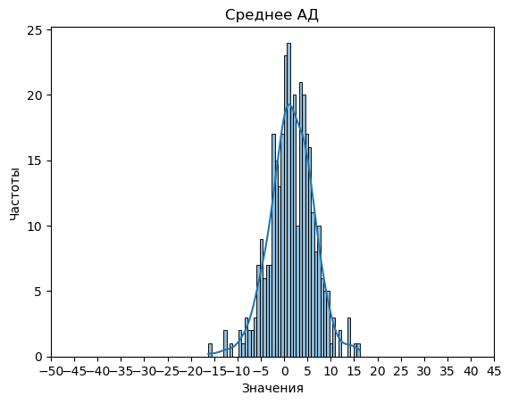
4001112 | 1.8472222222 | 1.3759920635 | 1.3759920635 | 1.6116071429
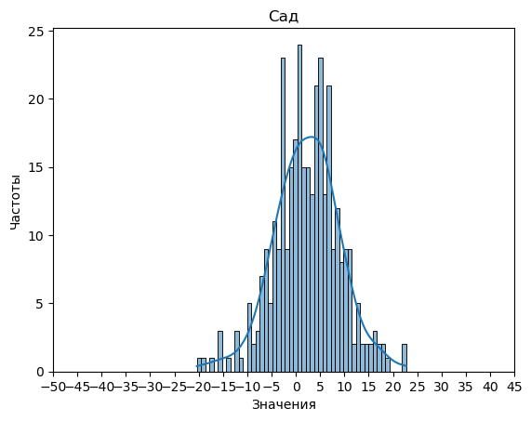
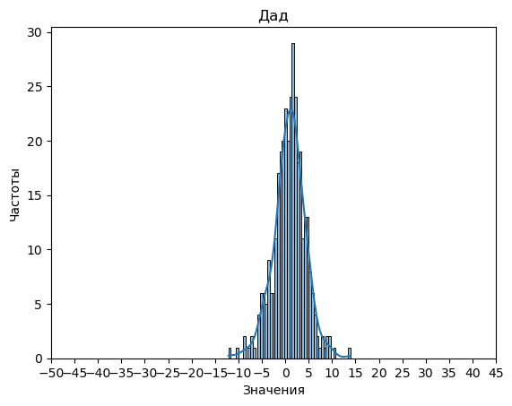

4001198 | -0.28 | -1.8861538462 | -1.8861538462 | -1.0830769231
4001861 | -6.9082125604 | -3.6328502415 | -3.6328502415 | -5.270531401
4002217 | -0.033362598771 | -0.29323968393 | -0.29323968393 | -0.16330114135
4002582 | 6.7179487179 | 0.49572649573 | 0.49572649573 | 3.6068376068
4003376 | 6.9280701754 | 3.9368421053 | 3.9368421053 | 5.4324561404
4003537 | -0.36594427245 | 1.5318885449 | 1.5318885449 | 0.58297213622
4003654 | 2.3636904762 | 1.8119047619 | 1.8119047619 | 2.087797619
4003858 | -0.27935222672 | -0.33738191633 | -0.33738191633 | -0.30836707152
4003867 | 9.1428571429 | 1.8333333333 | 1.8333333333 | 5.4880952381
4004142 | -9.4 | -5.4 | -5.4 | -7.4
4004369 | -2.1181818182 | -0.49090909091 | -0.49090909091 | -1.3045454545
4004640 | -2.0696202532 | -2.664556962 | -2.664556962 | -2.3670886076
4004654 | -5.8235294118 | -4.1370157819 | -4.1370157819 | -4.9802725968
4004902 | 10.663466968 | 5.2523997741 | 5.2523997741 | 7.957933371
4004915 | 4.6844512195 | 4.9695121951 | 4.9695121951 | 4.8269817073
4005275 | -4.5088235294 | -0.83921568627 | -0.83921568627 | -2.6740196078
4005670 | 7.0456674473 | 7.8653395785 | 7.8653395785 | 7.4555035129
4006113 | -6.9 | -0.93333333333 | -0.93333333333 | -3.9166666667
4007982 | -3.0011695906 | 0.85730994152 | 0.85730994152 | -1.0719298246
4009026 | -2.955399061 | -2.8153364632 | -2.8153364632 | -2.8853677621
4010588 | 7.0638888889 | 4.6055555556 | 4.6055555556 | 5.8347222222
4012278 | -2.452173913 | 0.97717391304 | 0.97717391304 | -0.7375
4016547 | -4.3863636364 | 0.95779220779 | 0.95779220779 | -1.7142857143
4100113 | 3.6803571429 | -0.76607142857 | -0.76607142857 | 1.4571428571
4208022 | 5.2711538462 | -0.19615384615 | -0.19615384615 | 2.5375
4208191 | 6.2073170732 | -0.31402439024 | -0.31402439024 | 2.9466463415
4208342 | 12.71372549 | 6.5416666667 | 6.5416666667 | 9.6276960784
4301864 | 3.4903846154 | 0.66826923077 | 0.66826923077 | 2.0793269231
4302503 | 8.1800391389 | 7.247553816 | 7.247553816 | 7.7137964775
4303010 | 2.8181818182 | -4.871657754 | -4.871657754 | -1.0267379679
4310730 | -5.6194331984 | -1.544534413 | -1.544534413 | -3.5819838057
4310965 | 12.755555556 | 2.9111111111 | 2.9111111111 | 7.8333333333
4311511 | -2.4535714286 | 2.0642857143 | 2.0642857143 | -0.19464285714
4311914 | -5.9037037037 | -3.2962962963 | -3.2962962963 | -4.6
4312047 | 1.5576923077 | 0.71853146853 | 0.71853146853 | 1.1381118881
4312591 | 8.0703703704 | 1.6722222222 | 1.6722222222 | 4.8712962963
4312749 | -0.36299765808 | -0.12412177986 | -0.12412177986 | -0.24355971897
4313144 | 5.0280373832 | -3.1193712829 | -3.1193712829 | 0.95433305013
4313153 | -1.0446428571 | 0.29464285714 | 0.29464285714 | -0.375
4318821 | 0.84257703081 | -1.4285714286 | -1.4285714286 | -0.29299719888
9005183 | -4.4285714286 | -1.959047619 | -1.959047619 | -3.1938095238
9005366 | 5.4030206677 | -1.1295707472 | -1.1295707472 | 2.1367249603
9005371 | 13.342592593 | 4.6203703704 | 4.6203703704 | 8.9814814815
9005434 | -9.9945054945 | -6.6346153846 | -6.6346153846 | -8.3145604396
9005446 | 4.2844344905 | -1.0319148936 | -1.0319148936 | 1.6262597984
9005472 | -13.698412698 | -3.619047619 | -3.619047619 | -8.6587301587
9005565 | -0.57465277778 | 2.2690972222 | 2.2690972222 | 0.84722222222
9005567 | -8.2072727273 | 3.4545454545 | 3.4545454545 | -2.3763636364
9005570 | 8.7792022792 | 1.9458689459 | 1.9458689459 | 5.3625356125
9005573 | 10.906794425 | 1.9146341463 | 1.9146341463 | 6.4107142857
9005576 | 1.9355932203 | -1.3762711864 | -1.3762711864 | 0.27966101695
9005579 | 0.97043979813 | 0.71160778659 | 0.71160778659 | 0.84102379236
9005585 | 4.0178571429 | 1.0357142857 | 1.0357142857 | 2.5267857143
9005606 | -6.5252525253 | 2.5050505051 | 2.5050505051 | -2.0101010101
9005685 | 5.5969387755 | 3.4693877551 | 3.4693877551 | 4.5331632653
9005716 | 0.56277777778 | -2.4133333333 | -2.4133333333 | -0.92527777778
9005749 | 1.3717128643 | -1.0518834399 | -1.0518834399 | 0.15991471215
9005813 | 2.0528830838 | 4.4370818732 | 4.4370818732 | 3.2449824785
9005836 | -5.2350096712 | -3.9651837524 | -3.9651837524 | -4.6000967118
9006009 | -0.62631578947 | 1.4701754386 | 1.4701754386 | 0.42192982456
9006071 | -9.6323809524 | -1.0742857143 | -1.0742857143 | -5.3533333333
9006089 | 6.0170008718 | 5.4747166521 | 5.4747166521 | 5.745858762
9006111 | 3.990396927 | 3.9878361076 | 3.9878361076 | 3.9891165173
9006125 | 3.4805555556 | -1.4305555556 | -1.4305555556 | 1.025
9006126 | -3.4871987952 | -0.086972891566 | -0.086972891566 | -1.7870858434
9006393 | -0.046332046332 | -0.10682110682 | -0.10682110682 | -0.076576576577
9006522 | 0.74885245902 | -0.036721311475 | -0.036721311475 | 0.35606557377
9006542 | 5.1461538462 | 2.5487179487 | 2.5487179487 | 3.8474358974
9006559 | -2.8545246277 | -1.224513173 | -1.224513173 | -2.0395189003
9006700 | -1.2885304659 | -0.92114695341 | -0.92114695341 | -1.1048387097
9006712 | 2.1734028683 | 2.0808344198 | 2.0808344198 | 2.1271186441
9006786 | 10.446428571 | 3.7792207792 | 3.7792207792 | 7.1128246753
9006830 | -3.1068965517 | -3.6610837438 | -3.6610837438 | -3.3839901478
9006929 | -9.4317434211 | -4.7935855263 | -4.7935855263 | -7.1126644737
9006996 | -2.8049155146 | 0.17357910906 | 0.17357910906 | -1.3156682028
9007001 | -4.7054621849 | -5.1823529412 | -5.1823529412 | -4.943907563
9007132 | 6.5324005891 | 4.1645802651 | 4.1645802651 | 5.3484904271
9007142 | 2.6464646465 | -0.4797979798 | -0.4797979798 | 1.0833333333
9007182 | 6.3768768769 | 3.3858858859 | 3.3858858859 | 4.8813813814
9007204 | 1.4642857143 | 0.11904761905 | 0.11904761905 | 0.79166666667
16000883 | 7.6575704225 | 3.7992957746 | 3.7992957746 | 5.7284330986
16001006 | -7.3993072736 | -7.7681840673 | -7.7681840673 | -7.5837456705
16001007 | 14.350328947 | 3.4884868421 | 3.4884868421 | 8.9194078947
16001391 | -15.399656947 | -3.9834190966 | -3.9834190966 | -9.6915380217
16001399 | 6.6896226415 | 3.1981132075 | 3.1981132075 | 4.9438679245
16002307 | 5.776026393 | 5.8068181818 | 5.8068181818 | 5.7914222874
16002320 | 6.7692307692 | 1.2991452991 | 1.2991452991 | 4.0341880342
16003006 | 0.10912589335 | 1.1404617922 | 1.1404617922 | 0.62479384277
16003018 | 3.6858974359 | 1.7363053613 | 1.7363053613 | 2.7111013986
16003042 | 2.2055137845 | 0.79197994987 | 0.79197994987 | 1.4987468672
16003057 | -1.3469387755 | 1.2469387755 | 1.2469387755 | -0.05
16003449 | 2.5066666667 | 1.5866666667 | 1.5866666667 | 2.0466666667
16003670 | 5.9282828283 | 2.0131313131 | 2.0131313131 | 3.9707070707
16003683 | 3.9038461538 | 0.125 | 0.125 | 2.0144230769
16004021 | 11.18852459 | 8.0295081967 | 8.0295081967 | 9.6090163934
16004098 | 0.41833333333 | 0.91166666667 | 0.91166666667 | 0.665
16004308 | 16.465517241 | 13.879310345 | 13.879310345 | 15.172413793
16004339 | -5.7509627728 | -2.1283697047 | -2.1283697047 | -3.9396662388
16005600 | 3.7666139241 | 4.0973101266 | 4.0973101266 | 3.9319620253
16005655 | 2.9435483871 | -2.1400293255 | -2.1400293255 | 0.40175953079
16005674 | 10.612330199 | 6.745733194 | 6.745733194 | 8.6790316963
16005678 | 0.32413419913 | 1.1241883117 | 1.1241883117 | 0.72416125541
16006013 | 14.630045776 | 5.3533083645 | 5.3533083645 | 9.9916770703
16006323 | 10.602597403 | 3.2337662338 | 3.2337662338 | 6.9181818182
16006595 | 0.34225352113 | -0.10422535211 | -0.10422535211 | 0.11901408451
16006613 | 12.86038961 | 1.7597402597 | 1.7597402597 | 7.3100649351
16006674 | -2.7882352941 | -1.1823529412 | -1.1823529412 | -1.9852941176
16007000 | 5.8711180124 | 3.4772256729 | 3.4772256729 | 4.6741718427
16007003 | 6.9153846154 | 4.3615384615 | 4.3615384615 | 5.6384615385
16007013 | 10.495049505 | 3.2581085695 | 3.2581085695 | 6.8765790372
16007304 | 7.0909090909 | 0.48148148148 | 0.48148148148 | 3.7861952862
16007309 | -4.7611992945 | -3.6469135802 | -3.6469135802 | -4.2040564374
16007605 | 1.9589800443 | 1.2405764967 | 1.2405764967 | 1.5997782705
16007612 | 7.5663265306 | 4.4642857143 | 4.4642857143 | 6.0153061224
16008308 | -0.9257278669 | 0.98781937017 | 0.98781937017 | 0.031045751634
16008316 | -3.3282758621 | 0.13103448276 | 0.13103448276 | -1.5986206897
16008319 | 10.144736842 | -3.2894736842 | -3.2894736842 | 3.4276315789
16008671 | 15.033625731 | 6.2470760234 | 6.2470760234 | 10.640350877
16009355 | 2.5453781513 | -0.48067226891 | -0.48067226891 | 1.0323529412
16009377 | 4.4827586207 | 2.1494252874 | 2.1494252874 | 3.316091954
16009679 | 1.5136268344 | -2.4140461216 | -2.4140461216 | -0.45020964361
16010050 | -1.2168582375 | 3.8819923372 | 3.8819923372 | 1.3325670498
16016110 | -2.6948051948 | -4.6720779221 | -4.6720779221 | -3.6834415584
16016119 | 8.6171428571 | 3.0380952381 | 3.0380952381 | 5.8276190476
16016162 | 8.63003663 | 3.3443223443 | 3.3443223443 | 5.9871794872
16016195 | -6.4547169811 | 1.5026415094 | 1.5026415094 | -2.4760377358
16016286 | 5.0896551724 | 2.4124137931 | 2.4124137931 | 3.7510344828
16016308 | 0.17410714286 | 2.3494897959 | 2.3494897959 | 1.2617984694
16016327 | 3.9133333333 | 1.6066666667 | 1.6066666667 | 2.76
16016341 | -8.4355971897 | -7.2989851678 | -7.2989851678 | -7.8672911788
16016346 | 4.9259259259 | 4.3333333333 | 4.3333333333 | 4.6296296296
16016357 | 1.7773237998 | 0.7808988764 | 0.7808988764 | 1.2791113381
16016373 | -2.9847211612 | -2.1092436975 | -2.1092436975 | -2.5469824293
16016451 | 7.5847222222 | 2.6805555556 | 2.6805555556 | 5.1326388889
16020002 | 17.133333333 | 1.0166666667 | 1.0166666667 | 9.075
16020022 | 10.962162162 | 4.954954955 | 4.954954955 | 7.9585585586
16020036 | -1.9437564499 | 5.028379773 | 5.028379773 | 1.5423116615
16026013 | 1.1296296296 | 2.2592592593 | 2.2592592593 | 1.6944444444
16026043 | -4.7409387998 | -5.343731432 | -5.343731432 | -5.0423351159
16026074 | 5.3874458874 | 4.5270562771 | 4.5270562771 | 4.9572510823
16026123 | 8.0310559006 | 2.0973084886 | 2.0973084886 | 5.0641821946
16026218 | -3.983495874 | -5.7333083271 | -5.7333083271 | -4.8584021005
16026232 | -3.9444444444 | 0.77579365079 | 0.77579365079 | -1.5843253968
16026287 | 6.6583535109 | 1.2280871671 | 1.2280871671 | 3.943220339
16026356 | 5.0174291939 | -1.7851851852 | -1.7851851852 | 1.6161220044
16026358 | 4.0798319328 | -3.5640756303 | -3.5640756303 | 0.25787815126
16026372 | 10.724137931 | 5.7517241379 | 5.7517241379 | 8.2379310345
16026376 | 6.4444444444 | 1.6266666667 | 1.6266666667 | 4.0355555556
16026417 | 9.9599499374 | 5.1426783479 | 5.1426783479 | 7.5513141427
16026431 | -0.59400123686 | 0.39826839827 | 0.39826839827 | -0.097866419295
16026456 | 9.4774951076 | 6.5557729941 | 6.5557729941 | 8.0166340509
16026461 | 5.0917874396 | 3.4806763285 | 3.4806763285 | 4.2862318841
16026517 | -0.7653250774 | -1.4043343653 | -1.4043343653 | -1.0848297214
16026549 | 9.4084848485 | 3.1160606061 | 3.1160606061 | 6.2622727273
16026562 | -0.45367965368 | -3.0640692641 | -3.0640692641 | -1.7588744589
16036080 | 8.6579301075 | 5.1018145161 | 5.1018145161 | 6.8798723118
16036116 | 6.1671826625 | 1.3457172343 | 1.3457172343 | 3.7564499484
16036298 | -2.6511824324 | -0.17652027027 | -0.17652027027 | -1.4138513514
16036367 | -11.777992278 | -7.1138996139 | -7.1138996139 | -9.4459459459
16036381 | -8.3326612903 | -3.7765456989 | -3.7765456989 | -6.0546034946
16036453 | -0.86899224806 | 1.1705426357 | 1.1705426357 | 0.1507751938
16036472 | 0.98387096774 | 0.5723025584 | 0.5723025584 | 0.77808676307
16036487 | 3.9019607843 | -3.3333333333 | -3.3333333333 | 0.28431372549
16036502 | -2.9388984509 | -1.5486230637 | -1.5486230637 | -2.2437607573
16036505 | -2.731372549 | -0.010084033613 | -0.010084033613 | -1.3707282913
16036543 | -4.321969697 | -1.3181818182 | -1.3181818182 | -2.8200757576
16036565 | 4.4568965517 | 0.13122605364 | 0.13122605364 | 2.2940613027
16036619 | 9.6568181818 | 5.2630681818 | 5.2630681818 | 7.4599431818
16043020 | 5.802238806 | 1.5690298507 | 1.5690298507 | 3.6856343284
16046005 | 7.3204508857 | 2.8389694042 | 2.8389694042 | 5.0797101449
16046187 | 11.913194444 | 3.2777777778 | 3.2777777778 | 7.5954861111
16046240 | -6.0091533181 | -5.5354691076 | -5.5354691076 | -5.7723112128
16046280 | 17.215686275 | 10.611111111 | 10.611111111 | 13.913398693
16046288 | 9.1117511521 | 2.8156682028 | 2.8156682028 | 5.9637096774
16046298 | 6.4148857775 | 4.8548268239 | 4.8548268239 | 5.6348563007
16046314 | 0.80021141649 | 1.710359408 | 1.710359408 | 1.2552854123
16046369 | 9.141337386 | 4.6079027356 | 4.6079027356 | 6.8746200608
16046374 | 3.0723738627 | -0.67162944582 | -0.67162944582 | 1.2003722084
16046381 | 3.3051409619 | 3.0016583748 | 3.0016583748 | 3.1533996683
16046402 | -3.8685714286 | -4.9228571429 | -4.9228571429 | -4.3957142857
16046451 | 1.6503759398 | 0.38345864662 | 0.38345864662 | 1.0169172932
16046455 | 1.9732142857 | 0.63244047619 | 0.63244047619 | 1.302827381
16056020 | 5.7640086207 | -0.26724137931 | -0.26724137931 | 2.7483836207
16056039 | -3.0247388675 | -2.1621770203 | -2.1621770203 | -2.5934579439
16066039 | 4.2023809524 | 2.6 | 2.6 | 3.4011904762
16066083 | -6.7363636364 | -5.203030303 | -5.203030303 | -5.9696969697
16066153 | -4.1041666667 | -0.89583333333 | -0.89583333333 | -2.5
16076005 | 8.4242424242 | 0.89225589226 | 0.89225589226 | 4.6582491582
16076010 | -0.11333333333 | -1.4066666667 | -1.4066666667 | -0.76
16076076 | 11.768292683 | 1.6341463415 | 1.6341463415 | 6.7012195122
16076079 | 8.7095238095 | -0.015873015873 | -0.015873015873 | 4.3468253968
16076088 | 6.5215909091 | 4.9511363636 | 4.9511363636 | 5.7363636364
16076107 | 0.90472027972 | -0.37412587413 | -0.37412587413 | 0.2652972028
16076109 | -17.044427711 | -8.7902861446 | -8.7902861446 | -12.917356928
16076110 | -6.1565591398 | -2.583655914 | -2.583655914 | -4.3701075269
16076135 | 4.1254901961 | 2.431372549 | 2.431372549 | 3.2784313725
16086003 | -2.4788812785 | -0.69520547945 | -0.69520547945 | -1.587043379
16086007 | -15.319148936 | -10.276595745 | -10.276595745 | -12.79787234
16086011 | 3.4041137326 | -0.2183908046 | -0.2183908046 | 1.592861464
16086063 | 8.7551229508 | 6.0481557377 | 6.0481557377 | 7.4016393443
16086068 | 0.50168067227 | 1.1 | 1.1 | 0.80084033613
16086094 | 5.8779472954 | 0.93134535368 | 0.93134535368 | 3.4046463245
16086095 | -6.7372214941 | 0.087155963303 | 0.087155963303 | -3.3250327654
16086114 | 1.5245098039 | -0.42366946779 | -0.42366946779 | 0.55042016807
16096002 | 4.0462962963 | -2.1851851852 | -2.1851851852 | 0.93055555556
16096090 | 4.4042376402 | 1.4416285833 | 1.4416285833 | 2.9229331118
16096116 | 5.8085106383 | 2.7145390071 | 2.7145390071 | 4.2615248227
16096133 | -5.3603411514 | 0.88059701493 | 0.88059701493 | -2.2398720682
16096170 | 8.7412587413 | 1.9230769231 | 1.9230769231 | 5.3321678322
16096196 | 8.3793650794 | 0.025925925926 | 0.025925925926 | 4.2026455026
16096229 | 18.379662749 | 5.0229943792 | 5.0229943792 | 11.701328564
16160006 | -3.6585365854 | -1.6060037523 | -1.6060037523 | -2.6322701689
16160014 | 10.668615984 | 2.2456140351 | 2.2456140351 | 6.4571150097
16160171 | 0.12605042017 | 3.4803921569 | 3.4803921569 | 1.8032212885
16160218 | 7.8266509434 | 3.0330188679 | 3.0330188679 | 5.4298349057
16171139 | 5.5443037975 | -0.18734177215 | -0.18734177215 | 2.6784810127
16171326 | 18.319727891 | 2.4739229025 | 2.4739229025 | 10.396825397
16171396 | 11.431730769 | 3.3692307692 | 3.3692307692 | 7.4004807692
16171599 | -1.7661971831 | 1.9352112676 | 1.9352112676 | 0.084507042254
16171646 | 1.2284144427 | -0.71664050235 | -0.71664050235 | 0.25588697017
16171728 | 6.9111842105 | -0.21710526316 | -0.21710526316 | 3.3470394737
16171754 | 8.8807692308 | 4.0782051282 | 4.0782051282 | 6.4794871795
16171787 | 6.5208978328 | 0.77554179567 | 0.77554179567 | 3.6482198142
16171792 | 15.142857143 | 2.8571428571 | 2.8571428571 | 9
16171948 | 10.744444444 | -1.3666666667 | -1.3666666667 | 4.6888888889
16172106 | -1.9494949495 | -1.1252525253 | -1.1252525253 | -1.5373737374
16172196 | 2.7073625349 | 2.0189499845 | 2.0189499845 | 2.3631562597
16172585 | 6.7045143639 | 0.47400820793 | 0.47400820793 | 3.5892612859
16172619 | 3.8094248094 | 4.1507276507 | 4.1507276507 | 3.9800762301
16172723 | 7.187720329 | 1.4873678026 | 1.4873678026 | 4.3375440658
16172840 | -11.880371661 | 2.8443670151 | 2.8443670151 | -4.5180023229
16173121 | 5.4761904762 | 3.2797619048 | 3.2797619048 | 4.3779761905
16173407 | -15.411411411 | 2.2372372372 | 2.2372372372 | -6.5870870871
16173610 | 1.836970475 | -1.0905006418 | -1.0905006418 | 0.37323491656
16173834 | 4.5576923077 | 9.0192307692 | 9.0192307692 | 6.7884615385
16174142 | -0.48760330579 | 0.10743801653 | 0.10743801653 | -0.19008264463
16174244 | 4.7885754093 | -0.95228143504 | -0.95228143504 | 1.9181469871
16174321 | 10.241071429 | 6.8839285714 | 6.8839285714 | 8.5625
16174343 | 0.98181818182 | 2.2848484848 | 2.2848484848 | 1.6333333333
16174498 | -0.242114237 | -0.02600170503 | -0.02600170503 | -0.13405797101
16174611 | 12.832046332 | 1.972972973 | 1.972972973 | 7.4025096525
16174884 | -9.6647368421 | -1.4052631579 | -1.4052631579 | -5.535
16174890 | 4.993993994 | 2.6786786787 | 2.6786786787 | 3.8363363363
16175015 | 2.7246376812 | 9.3985507246 | 9.3985507246 | 6.0615942029
16175564 | 0.074178403756 | -0.069483568075 | -0.069483568075 | 0.0023474178404
16175622 | -5.9794871795 | -4.1435897436 | -4.1435897436 | -5.0615384615
16175757 | -8.0900584795 | -3.1859649123 | -3.1859649123 | -5.6380116959
16175789 | 22.346938776 | 6.0510204082 | 6.0510204082 | 14.198979592
16176301 | 5.3107692308 | 2.5497435897 | 2.5497435897 | 3.9302564103
16176335 | -0.64412416851 | 1.3436807095 | 1.3436807095 | 0.34977827051
16176516 | 1.1103896104 | -0.75162337662 | -0.75162337662 | 0.17938311688
16177600 | 9.7666666667 | 0.044444444444 | 0.044444444444 | 4.9055555556
16179104 | 22.731034483 | 9.6448275862 | 9.6448275862 | 16.187931034
16179110 | -1.641025641 | -1.0309200603 | -1.0309200603 | -1.3359728507
16179195 | -2.2868292683 | 1.2687804878 | 1.2687804878 | -0.50902439024
16179198 | 6.9066582385 | 4.0179098188 | 4.0179098188 | 5.4622840287
16179213 | 16.391465677 | 8.1771799629 | 8.1771799629 | 12.28432282
19007828 | 13.866666667 | 4.55 | 4.55 | 9.2083333333
19007845 | 4.2662601626 | -0.063008130081 | -0.063008130081 | 2.1016260163
19009142 | 3.9391534392 | 0.46693121693 | 0.46693121693 | 2.203042328
19009748 | 0.68823320299 | 1.1599715606 | 1.1599715606 | 0.9241023818
25000716 | -20.389671362 | -12.133467471 | -12.133467471 | -16.261569416
25001189 | -10.915243517 | -1.6391524352 | -1.6391524352 | -6.277197976
25001351 | 0.090196078431 | 1.8156862745 | 1.8156862745 | 0.95294117647
25001583 | 18.842380952 | 8.74 | 8.74 | 13.791190476
25002539 | -2.8184210526 | -8.6315789474 | -8.6315789474 | -5.725
25002709 | -6.2972972973 | 0.68725868726 | 0.68725868726 | -2.805019305
25002861 | -2.5917553191 | 1.6569148936 | 1.6569148936 | -0.46742021277
25002982 | -7.7857142857 | 2.875 | 2.875 | -2.4553571429
25003105 | -0.91666666667 | 1.4019607843 | 1.4019607843 | 0.24264705882
25003154 | -6.5923344948 | 3.3495934959 | 3.3495934959 | -1.6213704994
25003433 | 2.2046783626 | -1.932748538 | -1.932748538 | 0.13596491228
25003774 | 0.44545454545 | -4.3649350649 | -4.3649350649 | -1.9597402597
25003934 | -4.7 | -4.7055555556 | -4.7055555556 | -4.7027777778
25004401 | 3.7742857143 | 0.088571428571 | 0.088571428571 | 1.9314285714
25005034 | 7.2976190476 | 4.380952381 | 4.380952381 | 5.8392857143
25005528 | 10.472283814 | 0.30598669623 | 0.30598669623 | 5.389135255
25006145 | -2.6594982079 | 1.3082437276 | 1.3082437276 | -0.67562724014
25006361 | 15.867346939 | 4.9653061224 | 4.9653061224 | 10.416326531
25007099 | 1.1174242424 | 0.68560606061 | 0.68560606061 | 0.90151515152
25007174 | 5.4782608696 | 3.88647343 | 3.88647343 | 4.6823671498
25007415 | 2.9401444788 | 3.169246646 | 3.169246646 | 3.0546955624
25007590 | 0.80096308186 | 2.8504012841 | 2.8504012841 | 1.825682183
25007842 | 6.9515151515 | 1.7227272727 | 1.7227272727 | 4.3371212121
25007985 | 4.7900246305 | 1.5006157635 | 1.5006157635 | 3.145320197
25008371 | -0.50661375661 | 0.37037037037 | 0.37037037037 | -0.068121693122
25008440 | 3.0633640553 | 5.4815668203 | 5.4815668203 | 4.2724654378
25008844 | -1.603030303 | -4.1575757576 | -4.1575757576 | -2.8803030303
25008890 | -3.86523126 | 2.0629984051 | 2.0629984051 | -0.90111642743
25008908 | 5.1901408451 | 4.0223004695 | 4.0223004695 | 4.6062206573
25009321 | 4.1098850575 | -0.43494252874 | -0.43494252874 | 1.8374712644
25009962 | 5.4568627451 | 2.9911764706 | 2.9911764706 | 4.2240196078
25304462 | 3.4459815547 | -0.13043478261 | -0.13043478261 | 1.657773386
25304509 | 11.119514472 | 1.4621848739 | 1.4621848739 | 6.2908496732
25305559 | -2.1710526316 | -2.3929824561 | -2.3929824561 | -2.2820175439
25306745 | 0.89772727273 | 3.9839015152 | 3.9839015152 | 2.4408143939
25306935 | 10.137750654 | 5.6848299913 | 5.6848299913 | 7.9112903226
25307140 | -7.1577639752 | -0.29378881988 | -0.29378881988 | -3.7257763975
25307306 | 1.431092437 | 1.6016806723 | 1.6016806723 | 1.5163865546
25401072 | 0.59483870968 | 1.8769892473 | 1.8769892473 | 1.2359139785
25402077 | -5.2645833333 | -4.4208333333 | -4.4208333333 | -4.8427083333
25403583 | 3.1553191489 | -2.9368794326 | -2.9368794326 | 0.10921985816
25473016 | 9.2742537313 | 3.114738806 | 3.114738806 | 6.1944962687
25473186 | 4.8888888889 | 6.5833333333 | 6.5833333333 | 5.7361111111
25478133 | 1.1062155783 | -1.6420141621 | -1.6420141621 | -0.2678992919
61000468 | -3.9531880549 | -4.98708636 | -4.98708636 | -4.4701372074
61000938 | -0.66666666667 | 2.6836419753 | 2.6836419753 | 1.0084876543

Предрейсовые
Динамика изменения показателей здоровья водителей
Табельный номер | Cад | Дад | ЧСС | Среднее АД
3000095 | 2.7698412698 | 0.67195767196 | 0.67195767196 | 1.7208994709
3002663 | 3.8507936508 | 1.2476190476 | 1.2476190476 | 2.5492063492
3003349 | -3.8696741855 | 4.1478696742 | 4.1478696742 | 0.13909774436
3004237 | -3.4718614719 | 3.2727272727 | 3.2727272727 | -0.099567099567
3004296 | -19 | -7.1173469388 | -7.1173469388 | -13.058673469
3004297 | -5.0036124795 | -2.4203612479 | -2.4203612479 | -3.7119868637
3004309 | -9.9832007073 | -2.1339522546 | -2.1339522546 | -6.058576481
3004385 | -10.258342603 | -4.8528921023 | -4.8528921023 | -7.5556173526
3004457 | -8.4587912088 | -3.8846153846 | -3.8846153846 | -6.1717032967
3004559 | 8.3333333333 | -2.8264604811 | -2.8264604811 | 2.7534364261
3004604 | -1.3862068966 | -2.5034482759 | -2.5034482759 | -1.9448275862
3004622 | -5.8961038961 | -2.1818181818 | -2.1818181818 | -4.038961039
3005510 | -0.16658227848 | 2.3696202532 | 2.3696202532 | 1.1015189873
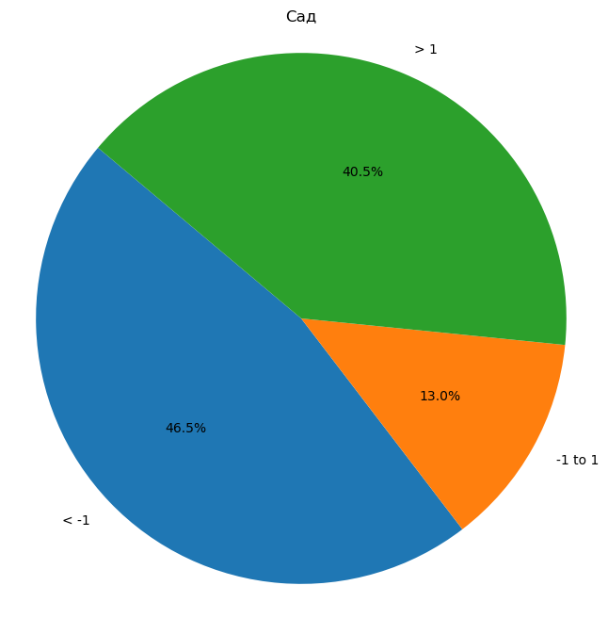
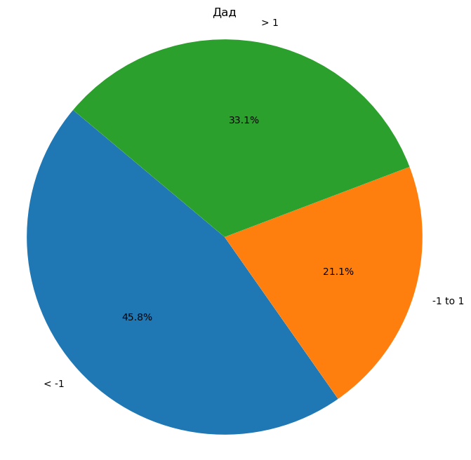

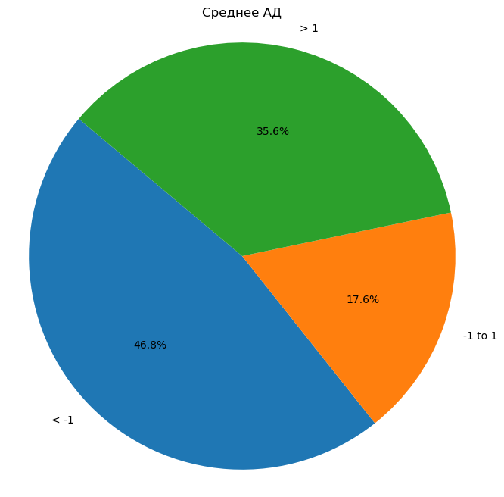
3005703 | 3.6428571429 | 2.4474789916 | 2.4474789916 | 3.0451680672
3005742 | 0.81220657277 | 1.9150661545 | 1.9150661545 | 1.3636363636
3005838 | -0.78550049884 | -0.5962753575 | -0.5962753575 | -0.69088792817
3005847 | -4.2453310696 | 1.156196944 | 1.156196944 | -1.5445670628
3005886 | 5.1326732673 | 3.7926449788 | 3.7926449788 | 4.4626591231
3006004 | 2.9919447641 | 3.0061373226 | 3.0061373226 | 2.9990410433
На круговых диаграммах: 1) дАД, сАД, ЧСС, Среднее АД = среднее значение по осмотрам после изменения индивидуальных границ (по каждому водителю) - среднее значение по осмотрам до изменения индивидуальных границ (по каждому водителю)
Среднее АД = ((Среднее дАД по осмотрам до изменения индивидуальных границ + Среднее сАД по осмотрам до изменения индивидуальных границ) / 2 ) - ((Среднее дАД по осмотрам после изменения индивидуальных границ + Среднее сАД по осмотрам после изменения индивидуальных границ) / 2)
К примеру, на левой верхней диаграмме мы видим, что доля тех водителей, у которых дАД после изменения индивидуальных границ в среднем изменилось незначительно (на +-1 одно значение в абсолютном выражении (к примеру, было в среднемм 90, стало в среднем 89)) составляет 49,5%.
3006027 | 0.093527013252 | -0.67686034659 | -0.67686034659 | -0.29166666667
3006062 | 0.82264957265 | -0.7264957265 | -0.7264957265 | 0.048076923077
3006087 | -0.71409749671 | -1.2984189723 | -1.2984189723 | -1.0062582345
3006151 | 3.8666666667 | 4.4368530021 | 4.4368530021 | 4.1517598344
3007252 | -3.7333333333 | -3.9296296296 | -3.9296296296 | -3.8314814815
3007843 | -6.8076923077 | 3.2545787546 | 3.2545787546 | -1.7765567766
3008788 | -8.0620155039 | -4.2598235766 | -4.2598235766 | -6.1609195402
3009175 | 0.95104895105 | 1.034965035 | 1.034965035 | 0.99300699301
3009394 | 5.7365853659 | 0.42891986063 | 0.42891986063 | 3.0827526132
3009636 | 3.7113402062 | 0.81296023564 | 0.81296023564 | 2.2621502209
3009839 | -2.190134724 | -0.19730551934 | -0.19730551934 | -1.1937201217
3009941 | 12.068866944 | 5.9927234927 | 5.9927234927 | 9.0307952183
3010203 | 4.0193548387 | 1.6225806452 | 1.6225806452 | 2.8209677419
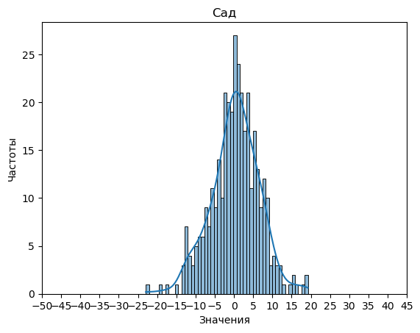
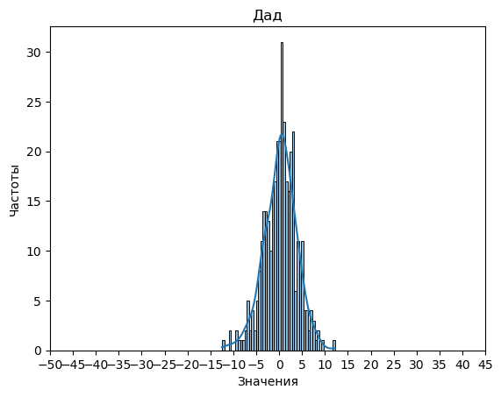

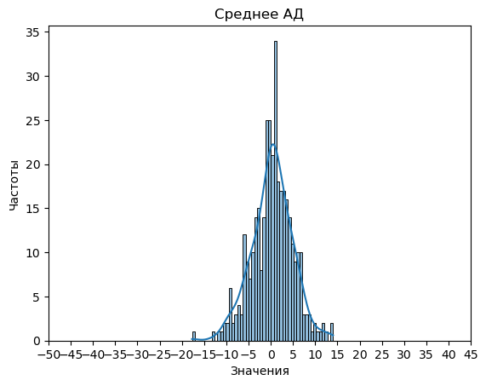
3010214 | -2.537037037 | -3.1780626781 | -3.1780626781 | -2.8575498575
3010236 | 4.3159387408 | 2.9532993004 | 2.9532993004 | 3.6346190206
3010911 | 8.1218045113 | 2.642481203 | 2.642481203 | 5.3821428571
3011026 | 0.93772893773 | -0.15018315018 | -0.15018315018 | 0.39377289377
3011207 | 3.6419753086 | 1 | 1 | 2.3209876543
3011294 | -1.6355404641 | -4.0333899264 | -4.0333899264 | -2.8344651952
3021830 | -9.0909090909 | -6.2727272727 | -6.2727272727 | -7.6818181818
4001022 | 15.385882353 | 5.6470588235 | 5.6470588235 | 10.516470588
4001112 | -6.9477124183 | -4.4673202614 | -4.4673202614 | -5.7075163399
4001198 | 0.11048689139 | -0.10486891386 | -0.10486891386 | 0.002808988764
4001861 | -0.4036199095 | 2.7257918552 | 2.7257918552 | 1.1610859729
4002217 | 8.6117647059 | 0.70588235294 | 0.70588235294 | 4.6588235294
4002552 | -12.148514851 | -6.7425742574 | -6.7425742574 | -9.4455445545
4002582 | 4.5725490196 | 1.0833333333 | 1.0833333333 | 2.8279411765
4002583 | -0.99725274725 | -1.6108058608 | -1.6108058608 | -1.304029304
4003376 | -1.0431034483 | 3.6283524904 | 3.6283524904 | 1.2926245211
4003537 | 3.1613207547 | 3.0009433962 | 3.0009433962 | 3.0811320755
4003654 | -1.105514316 | -2.5662778367 | -2.5662778367 | -1.8358960764
4003858 | -0.031746031746 | -1.2619047619 | -1.2619047619 | -0.64682539683
4003867 | -3.2666666667 | -1.1666666667 | -1.1666666667 | -2.2166666667
4004142 | -0.25112309075 | 4.167115903 | 4.167115903 | 1.9579964061
4004369 | -1.7511904762 | 2.2119047619 | 2.2119047619 | 0.23035714286
4004640 | -2.3333333333 | 2.4555555556 | 2.4555555556 | 0.061111111111
4004654 | -5.7303921569 | -4.7892156863 | -4.7892156863 | -5.2598039216
4004902 | -1.9668911336 | 1.7940516274 | 1.7940516274 | -0.086419753086
4005275 | 2.1020671835 | 1.0439276486 | 1.0439276486 | 1.572997416
4005670 | 10.566939891 | 8.7117486339 | 8.7117486339 | 9.6393442623
4006113 | 1.2049910873 | 0.54367201426 | 0.54367201426 | 0.8743315508
4006329 | 2.1890804598 | -0.24597701149 | -0.24597701149 | 0.97155172414
4007982 | -3.5009803922 | -2.3852941176 | -2.3852941176 | -2.9431372549
4009026 | -3.7737967914 | -2.9326203209 | -2.9326203209 | -3.3532085561
4010588 | 0.018308080808 | -0.5827020202 | -0.5827020202 | -0.2821969697
4012278 | 6.1517525773 | -2.0548453608 | -2.0548453608 | 2.0484536082
4016547 | -8.7487623762 | -3.4059405941 | -3.4059405941 | -6.0773514851
4100113 | -5.5835777126 | -1.2160312805 | -1.2160312805 | -3.3998044966
4208022 | 1.0771929825 | -3.7885964912 | -3.7885964912 | -1.3557017544
4208191 | -6.1101694915 | 1.1169491525 | 1.1169491525 | -2.4966101695
4208342 | 8.9774774775 | 4.8312135665 | 4.8312135665 | 6.904345522
4301864 | 4.7752497225 | 2.3673695893 | 2.3673695893 | 3.5713096559
4302503 | 0.54126984127 | -3.9380952381 | -3.9380952381 | -1.6984126984
4303010 | 0.46822742475 | -1.7658862876 | -1.7658862876 | -0.64882943144
4310730 | -7.1660714286 | -2.8375 | -2.8375 | -5.0017857143
4310965 | -5.525 | -2.6208333333 | -2.6208333333 | -4.0729166667
4311511 | 5.2041139241 | 1.4477848101 | 1.4477848101 | 3.3259493671
4311914 | -11.943679599 | -7.6633291615 | -7.6633291615 | -9.8035043805
4312047 | 1.6801470588 | -0.28553921569 | -0.28553921569 | 0.69730392157
4312591 | -9.3211428571 | 4.2925714286 | 4.2925714286 | -2.5142857143
4313144 | -4.8913525499 | -3.0291943829 | -3.0291943829 | -3.9602734664
4313153 | 0.15610766046 | 1.8579710145 | 1.8579710145 | 1.0070393375
4318821 | -0.94680851064 | 1.237280296 | 1.237280296 | 0.14523589269
9005183 | -7.1321044547 | -3.3778801843 | -3.3778801843 | -5.2549923195
9005366 | -2.8507890961 | 2.1901004304 | 2.1901004304 | -0.33034433286
9005371 | 19.246031746 | 4.9714285714 | 4.9714285714 | 12.108730159
9005434 | -11.349462366 | -3.3548387097 | -3.3548387097 | -7.3521505376
9005446 | 1.8080808081 | 0.5303030303 | 0.5303030303 | 1.1691919192
9005472 | 0.63368983957 | 0.85026737968 | 0.85026737968 | 0.74197860963
9005565 | -11.566216216 | 4.1527027027 | 4.1527027027 | -3.7067567568
9005567 | -8.7187812188 | 2.1773226773 | 2.1773226773 | -3.2707292707
9005570 | 0.62258064516 | -1.1505376344 | -1.1505376344 | -0.26397849462
9005573 | 0.41379310345 | -3.7471264368 | -3.7471264368 | -1.6666666667
9005576 | -5.560362173 | -5.8179074447 | -5.8179074447 | -5.6891348089
9005579 | 3.007992008 | 5.7407592408 | 5.7407592408 | 4.3743756244
9005585 | -0.81666666667 | -1.4166666667 | -1.4166666667 | -1.1166666667
9005606 | -17.233365477 | -2.3317261331 | -2.3317261331 | -9.7825458052
9005685 | -8.2833333333 | -9.1666666667 | -9.1666666667 | -8.725
9005716 | -4.6079734219 | -4.5872093023 | -4.5872093023 | -4.5975913621
9005749 | -8.146122449 | -0.90571428571 | -0.90571428571 | -4.5259183673
9005813 | -2.2348058902 | 3.7234270415 | 3.7234270415 | 0.74431057564
9005836 | -4.2229437229 | -4.5411255411 | -4.5411255411 | -4.382034632
9006009 | 1.1578947368 | -1.9005847953 | -1.9005847953 | -0.37134502924
9006071 | 1.6086474501 | 2.534368071 | 2.534368071 | 2.0715077605
9006089 | 2.4181607866 | 6.5176402545 | 6.5176402545 | 4.4679005205
9006111 | -0.67532467532 | 1.1471861472 | 1.1471861472 | 0.23593073593
9006125 | -0.13109243697 | -0.7781512605 | -0.7781512605 | -0.45462184874
9006126 | -1.23875 | -0.80375 | -0.80375 | -1.02125
9006393 | -6.9117647059 | 0.74331550802 | 0.74331550802 | -3.0842245989
9006522 | -5.6 | -1.6333333333 | -1.6333333333 | -3.6166666667
9006542 | 6.0148648649 | 5.2797297297 | 5.2797297297 | 5.6472972973
9006559 | 6.5217060168 | 7.2307692308 | 7.2307692308 | 6.8762376238
9006700 | -0.84325842697 | 1.3550561798 | 1.3550561798 | 0.2558988764
9006712 | -9.7196969697 | -2.6212121212 | -2.6212121212 | -6.1704545455
9006786 | -1.9306625578 | 1.6764252696 | 1.6764252696 | -0.12711864407
9006830 | 0.29743589744 | 0.4641025641 | 0.4641025641 | 0.38076923077
9006929 | 1.5139534884 | -0.064341085271 | -0.064341085271 | 0.72480620155
9006996 | 2.3722943723 | 3.2352092352 | 3.2352092352 | 2.8037518038
9007001 | -5.0349544073 | -3.1458966565 | -3.1458966565 | -4.0904255319
9007132 | -5.3561507937 | -2.2837301587 | -2.2837301587 | -3.8199404762
9007142 | -8.3301587302 | 0.38571428571 | 0.38571428571 | -3.9722222222
9007182 | -2.4188034188 | -0.32051282051 | -0.32051282051 | -1.3696581197
9007204 | 0.56666666667 | 0.49777777778 | 0.49777777778 | 0.53222222222
16000883 | -0.27455275648 | 0.32931726908 | 0.32931726908 | 0.027382256298
16001006 | -12.830260047 | -8.8721040189 | -8.8721040189 | -10.851182033
16001007 | 5.70995671 | 2.0476190476 | 2.0476190476 | 3.8787878788
16001391 | 1.3180873181 | 2.0336105336 | 2.0336105336 | 1.6758489258
16001399 | 8.7200854701 | 4.9166666667 | 4.9166666667 | 6.8183760684
16002067 | -3.9107559108 | -2.02997003 | -2.02997003 | -2.9703629704
16002307 | -0.75675675676 | 4.0990990991 | 4.0990990991 | 1.6711711712
16002320 | 15.868852459 | 12.196721311 | 12.196721311 | 14.032786885
16002653 | -0.95163457232 | -0.96775638155 | -0.96775638155 | -0.95969547694
16003006 | 1.8011982571 | 1.3077342048 | 1.3077342048 | 1.5544662309
16003018 | 9.258081611 | 4.4899311076 | 4.4899311076 | 6.8740063593
16003042 | 4.8114980652 | 1.0630182421 | 1.0630182421 | 2.9372581537
16003057 | 0.45020384391 | 1.0058241118 | 1.0058241118 | 0.72801397787
16003449 | 11.675710594 | 4.3277347115 | 4.3277347115 | 8.0017226529
16003670 | 10 | 5.5384615385 | 5.5384615385 | 7.7692307692
16003683 | 3.9963109354 | 0.014229249012 | 0.014229249012 | 2.0052700922
16004021 | 5.5892473118 | 7.1075268817 | 7.1075268817 | 6.3483870968
16004098 | 4.1366883117 | -0.11396103896 | -0.11396103896 | 2.0113636364
16004308 | 1.75 | -0.83333333333 | -0.83333333333 | 0.45833333333
16004339 | -3.8214285714 | -3.1382783883 | -3.1382783883 | -3.4798534799
16005600 | 7.0017921147 | -0.55197132616 | -0.55197132616 | 3.2249103943
16005655 | -4.416838488 | -6.6996563574 | -6.6996563574 | -5.5582474227
16005674 | -5.9158249158 | 1.4824915825 | 1.4824915825 | -2.2166666667
16005678 | -12.523557692 | -5.8370192308 | -5.8370192308 | -9.1802884615
16006013 | -2.3839285714 | -1.7321428571 | -1.7321428571 | -2.0580357143
16006323 | 11.402777778 | 3.087962963 | 3.087962963 | 7.2453703704
16006595 | -1.6666666667 | 0.42183462532 | 0.42183462532 | -0.62241602067
16006613 | 9.9928571429 | 5.044047619 | 5.044047619 | 7.518452381
16006674 | 1.5697290152 | -0.20654329147 | -0.20654329147 | 0.68159286186
16007000 | 5.9698616601 | 4.2717391304 | 4.2717391304 | 5.1208003953
16007003 | 4.3846560847 | 2.1455026455 | 2.1455026455 | 3.2650793651
16007013 | -1.3299475754 | -0.78964613368 | -0.78964613368 | -1.0597968545
16007304 | 6.5961538462 | 1.4230769231 | 1.4230769231 | 4.0096153846
16007309 | -2.3134920635 | -3.1388888889 | -3.1388888889 | -2.7261904762
16007605 | 0.068181818182 | 1.2386363636 | 1.2386363636 | 0.65340909091
16007612 | -0.022911051213 | 3.1469002695 | 3.1469002695 | 1.5619946092
16007638 | -11.895915679 | 0.51119894598 | 0.51119894598 | -5.6923583663
16008308 | -4.12209578 | -1.3494547179 | -1.3494547179 | -2.7357752489
16008316 | 8.1129032258 | 0.22580645161 | 0.22580645161 | 4.1693548387
16008319 | 4.0315789474 | -1.501754386 | -1.501754386 | 1.2649122807
16008646 | 8.4025974026 | 8.4675324675 | 8.4675324675 | 8.4350649351
16008671 | 9.3520084567 | 4.0359408034 | 4.0359408034 | 6.69397463
16009355 | 6.2870538415 | 2.8756805808 | 2.8756805808 | 4.5813672111
16009377 | 5.5148514851 | 0.96849684968 | 0.96849684968 | 3.2416741674
16009679 | 6.2988470874 | 1.9942354369 | 1.9942354369 | 4.1465412621
16010050 | -2.3888888889 | -0.76851851852 | -0.76851851852 | -1.5787037037
16016110 | -5.3542061986 | -4.1827956989 | -4.1827956989 | -4.7685009488
16016119 | 6.5037837838 | 0.20792792793 | 0.20792792793 | 3.3558558559
16016162 | 8.0847851336 | 2.4320557491 | 2.4320557491 | 5.2584204413
16016195 | -13.113095238 | -0.15476190476 | -0.15476190476 | -6.6339285714
16016286 | 5.2710822806 | 1.5220211676 | 1.5220211676 | 3.3965517241
16016308 | 3.2380952381 | 1.8666666667 | 1.8666666667 | 2.5523809524
16016314 | 4.4799019608 | 2.5029411765 | 2.5029411765 | 3.4914215686
16016327 | 0.71318458418 | 1.0730223124 | 1.0730223124 | 0.89310344828
16016341 | -1.7065217391 | -3.2699859748 | -3.2699859748 | -2.4882538569
16016346 | 5.67 | 6.1876190476 | 6.1876190476 | 5.9288095238
16016357 | 3.4723854289 | 0.71719545633 | 0.71719545633 | 2.0947904426
16016373 | 4.539091586 | 1.520476545 | 1.520476545 | 3.0297840655
16016451 | -2.082437276 | 2.5430107527 | 2.5430107527 | 0.23028673835
16020002 | 3.53 | 4.18 | 4.18 | 3.855
16020022 | 8.1134868421 | 4.8766447368 | 4.8766447368 | 6.4950657895
16020036 | -2.705370844 | 0.60409207161 | 0.60409207161 | -1.0506393862
16026013 | 1.0912162162 | 4.411036036 | 4.411036036 | 2.7511261261
16026043 | -3.1677777778 | -3.75 | -3.75 | -3.4588888889
16026074 | -4.6295309168 | 0.72601279318 | 0.72601279318 | -1.9517590618
16026123 | 10.140873016 | 2.8670634921 | 2.8670634921 | 6.503968254
16026218 | -6.9734848485 | -5.1401515152 | -5.1401515152 | -6.0568181818
16026232 | -6.4195402299 | -0.13218390805 | -0.13218390805 | -3.275862069
16026233 | -7.1513513514 | -3.0918918919 | -3.0918918919 | -5.1216216216
16026287 | 11.507400459 | 3.877214926 | 3.877214926 | 7.6923076923
16026344 | 5.871679198 | 2.5012531328 | 2.5012531328 | 4.1864661654
16026356 | -0.20606060606 | -3.4484848485 | -3.4484848485 | -1.8272727273
16026358 | 1.2263636364 | -1.5768181818 | -1.5768181818 | -0.17522727273
16026372 | 6.4952380952 | 4.6285714286 | 4.6285714286 | 5.5619047619
16026376 | -3.6069724771 | -1.3970642202 | -1.3970642202 | -2.5020183486
16026417 | -0.90506697729 | 0.66569598136 | 0.66569598136 | -0.11968549796
16026431 | 0.43269230769 | 1.7331730769 | 1.7331730769 | 1.0829326923
16026456 | 8.6 | 3.1803921569 | 3.1803921569 | 5.8901960784
16026461 | 7.6734693878 | 4.3426423201 | 4.3426423201 | 6.0080558539
16026517 | -4.5614973262 | -3.623885918 | -3.623885918 | -4.0926916221
16026549 | -2.047979798 | -0.25925925926 | -0.25925925926 | -1.1536195286
16026562 | 0.66093853272 | -0.39127561137 | -0.39127561137 | 0.13483146067
16036080 | 7.3687878788 | 4.6481818182 | 4.6481818182 | 6.0084848485
16036116 | 1.4234189723 | 0.67786561265 | 0.67786561265 | 1.0506422925
16036298 | -2.9408088235 | 0.39669117647 | 0.39669117647 | -1.2720588235
16036367 | -22.964985994 | -12.478991597 | -12.478991597 | -17.721988796
16036381 | -6.0943722944 | -6.0606060606 | -6.0606060606 | -6.0774891775
16036453 | 1.1693418941 | 0.42455858748 | 0.42455858748 | 0.79695024077
16036472 | 3.151754386 | -0.40701754386 | -0.40701754386 | 1.3723684211
16036487 | 12.732758621 | -0.93448275862 | -0.93448275862 | 5.899137931
16036502 | 2.0831501832 | -1.8538461538 | -1.8538461538 | 0.11465201465
16036505 | -0.74509803922 | -3.5840336134 | -3.5840336134 | -2.1645658263
16036543 | 0.91726791727 | 0.76815776816 | 0.76815776816 | 0.84271284271
16036565 | -1.9975405804 | -0.32980816527 | -0.32980816527 | -1.1636743728
16036619 | 7.6773648649 | 9.3426640927 | 9.3426640927 | 8.5100144788
16040039 | -6.4822654462 | -0.12585812357 | -0.12585812357 | -3.3040617849
16043020 | 3.1730769231 | 4.9358974359 | 4.9358974359 | 4.0544871795
16046005 | 3.7375 | 2.45 | 2.45 | 3.09375
16046187 | 3.975308642 | 3.2051282051 | 3.2051282051 | 3.5902184236
16046240 | -2.3886639676 | -0.6963562753 | -0.6963562753 | -1.5425101215
16046280 | 18.066445183 | 7.284606866 | 7.284606866 | 12.675526024
16046288 | 8.4435897436 | 4.8961538462 | 4.8961538462 | 6.6698717949
16046298 | 3.3753827312 | 3.590324556 | 3.590324556 | 3.4828536436
16046314 | 0.52 | 0.69 | 0.69 | 0.605
16046369 | 2.3055162659 | 2.7241867044 | 2.7241867044 | 2.5148514851
16046374 | 2.5390100096 | 0.16714657891 | 0.16714657891 | 1.3530782943
16046381 | 4.9801488834 | 2.947063689 | 2.947063689 | 3.9636062862
16046402 | -1.125588697 | -0.83673469388 | -0.83673469388 | -0.98116169545
16046434 | 0.36900078678 | 2.4531864673 | 2.4531864673 | 1.4110936271
16046451 | 1.8018835019 | 0.43355423788 | 0.43355423788 | 1.1177188699
16046455 | -1.1818181818 | 3.2716701903 | 3.2716701903 | 1.0449260042
16056001 | -7.4472222222 | -6.7361111111 | -6.7361111111 | -7.0916666667
16056020 | 2.6661833998 | -3.7593330917 | -3.7593330917 | -0.54657484596
16056039 | 5.3668831169 | 0.82034632035 | 0.82034632035 | 3.0936147186
16066039 | 6.8987610619 | 4.1136283186 | 4.1136283186 | 5.5061946903
16066083 | -10.995709996 | -6.8725868726 | -6.8725868726 | -8.9341484341
16066153 | 1.6666666667 | -3.8836477987 | -3.8836477987 | -1.108490566
16076005 | -2.475 | -2.6711538462 | -2.6711538462 | -2.5730769231
16076010 | -4.7416666667 | -0.26666666667 | -0.26666666667 | -2.5041666667
16076076 | 1.7564102564 | 0.57692307692 | 0.57692307692 | 1.1666666667
16076079 | -2.7070230608 | -4.4549266247 | -4.4549266247 | -3.5809748428
16076088 | -1.5957128614 | 0.29561316052 | 0.29561316052 | -0.65004985045
16076107 | 5.9949183303 | 1.6141560799 | 1.6141560799 | 3.8045372051
16076109 | -6.1296245547 | -4.1882707591 | -4.1882707591 | -5.1589476569
16076110 | -3.3428571429 | -1.6779220779 | -1.6779220779 | -2.5103896104
16076135 | 5.7824876238 | 2.7196782178 | 2.7196782178 | 4.2510829208
16086003 | 5.1958333333 | -0.90757575758 | -0.90757575758 | 2.1441287879
16086007 | -0.12987012987 | 1.4025974026 | 1.4025974026 | 0.63636363636
16086011 | 6.668202765 | 3.2565284178 | 3.2565284178 | 4.9623655914
16086063 | 14.612021858 | 7.1111111111 | 7.1111111111 | 10.861566485
16086068 | 0.26666666667 | -2.3466666667 | -2.3466666667 | -1.04
16086094 | 3.4320512821 | -0.045512820513 | -0.045512820513 | 1.6932692308
16086095 | -2.4758155231 | -0.91394825647 | -0.91394825647 | -1.6948818898
16086114 | -4.1897660819 | -2.6228070175 | -2.6228070175 | -3.4062865497
16096002 | -1.0357142857 | 1.7053571429 | 1.7053571429 | 0.33482142857
16096090 | 4.8791666667 | 1.6659722222 | 1.6659722222 | 3.2725694444
16096116 | -2.4814814815 | 2.1851851852 | 2.1851851852 | -0.14814814815
16096133 | -12.055735931 | -5.9994588745 | -5.9994588745 | -9.0275974026
16096170 | 7.2189189189 | 2.5310810811 | 2.5310810811 | 4.875
16096196 | 1.2163461538 | -1.4586538462 | -1.4586538462 | -0.12115384615
16096229 | 8.2007452259 | 2.173265021 | 2.173265021 | 5.1870051234
16160006 | -1.3076923077 | -8.0384615385 | -8.0384615385 | -4.6730769231
16160014 | -1.0170491803 | 0.15475409836 | 0.15475409836 | -0.43114754098
16160171 | 5.8283499446 | 2.950166113 | 2.950166113 | 4.3892580288
16160218 | 4.0354679803 | 2.8581280788 | 2.8581280788 | 3.4467980296
16171139 | -8.8371212121 | -9.0984848485 | -9.0984848485 | -8.9678030303
16171326 | -4.2706209453 | -4.750695088 | -4.750695088 | -4.5106580167
16171396 | 9.0488721805 | 0.65263157895 | 0.65263157895 | 4.8507518797
16171599 | -13.030777999 | -3.5337703049 | -3.5337703049 | -8.2822741522
16171646 | -0.52660550459 | -0.77033639144 | -0.77033639144 | -0.64847094801
16171728 | 0.81994362227 | 1.4820295983 | 1.4820295983 | 1.1509866103
16171754 | -1.5034965035 | 1.433142615 | 1.433142615 | -0.035176944268
16171787 | 7.8264893002 | 1.029496819 | 1.029496819 | 4.4279930596
16171792 | 16.578341555 | 6.5938454311 | 6.5938454311 | 11.586093493
16171948 | 7.9487179487 | 7.0183150183 | 7.0183150183 | 7.4835164835
16172106 | -5.8083333333 | -7.0666666667 | -7.0666666667 | -6.4375
16172196 | -0.30204081633 | -1.6321428571 | -1.6321428571 | -0.96709183673
16172585 | -0.54074702886 | -3.5483870968 | -3.5483870968 | -2.0445670628
16172619 | 3.4982142857 | 2.9544642857 | 2.9544642857 | 3.2263392857
16172723 | 1.9743589744 | -0.13675213675 | -0.13675213675 | 0.9188034188
16172832 | 7.0496598639 | 3.1659863946 | 3.1659863946 | 5.1078231293
16172840 | -10.272727273 | -0.32331378299 | -0.32331378299 | -5.2980205279
16173121 | -10.011363636 | -5.0053030303 | -5.0053030303 | -7.5083333333
16173407 | -14.996491228 | -1.3192982456 | -1.3192982456 | -8.1578947368
16173610 | 0.58360558361 | 3.0056430056 | 3.0056430056 | 1.7946242946
16173834 | 2.9665257223 | 7.2755461593 | 7.2755461593 | 5.1210359408
16174142 | 3.884962406 | 2.8030075188 | 2.8030075188 | 3.3439849624
16174244 | 2.5534274194 | -2.3034274194 | -2.3034274194 | 0.125
16174321 | 8.3870967742 | 4.8951612903 | 4.8951612903 | 6.6411290323
16174343 | 5.585401158 | 4.8980562448 | 4.8980562448 | 5.2417287014
16174498 | 3.5101449275 | -1.6130434783 | -1.6130434783 | 0.94855072464
16174611 | 3.5955997905 | 1.1849135673 | 1.1849135673 | 2.3902566789
16174884 | 4.5221120343 | -0.25489145001 | -0.25489145001 | 2.1336102921
16174890 | 0.026063829787 | -0.40904255319 | -0.40904255319 | -0.1914893617
16175015 | 19.104761905 | 8.1238095238 | 8.1238095238 | 13.614285714
16175564 | -0.83223539745 | 0.015371102328 | 0.015371102328 | -0.40843214756
16175622 | 2.4107526882 | -2.1655913978 | -2.1655913978 | 0.12258064516
16175757 | 1.2943262411 | 0.63120567376 | 0.63120567376 | 0.96276595745
16175789 | 9.5170940171 | 2.7820512821 | 2.7820512821 | 6.1495726496
16176301 | 1.3012048193 | 0.27618164968 | 0.27618164968 | 0.78869323448
16176335 | 1.835303186 | 1.9641572456 | 1.9641572456 | 1.8997302158
16176516 | -2.03125 | -0.22291666667 | -0.22291666667 | -1.1270833333
16177600 | 2.4138957816 | -0.11612903226 | -0.11612903226 | 1.1488833747
16179104 | 7.6845434543 | 4.9840484048 | 4.9840484048 | 6.3342959296
16179110 | -7.6815578465 | -3.8072737686 | -3.8072737686 | -5.7444158076
16179195 | 1.2827906977 | 2.2553488372 | 2.2553488372 | 1.7690697674
16179198 | 1.5554187192 | 0.022988505747 | 0.022988505747 | 0.78920361248
16179213 | 12.09223301 | 7.6269604182 | 7.6269604182 | 9.859596714
19007828 | 6.4830659537 | 2.8502673797 | 2.8502673797 | 4.6666666667
19007845 | 1.1759259259 | -3.4907407407 | -3.4907407407 | -1.1574074074
19009142 | 6.7950399672 | 4.7513834802 | 4.7513834802 | 5.7732117237
19009748 | -1.9785310734 | -1.2084745763 | -1.2084745763 | -1.5935028249
25000716 | -12.320512821 | -10.902930403 | -10.902930403 | -11.611721612
25001189 | -10.997271073 | -2.078835658 | -2.078835658 | -6.5380533657
25001351 | -1.4738675958 | 0.35540069686 | 0.35540069686 | -0.55923344948
25001583 | 0.71515151515 | 3.5279106858 | 3.5279106858 | 2.1215311005
25002539 | -9.3921568627 | -10.855462185 | -10.855462185 | -10.123809524
25002709 | -4.1492346939 | -3.0548469388 | -3.0548469388 | -3.6020408163
25002861 | -8.1657894737 | -2.5547368421 | -2.5547368421 | -5.3602631579
25003105 | 1.8 | -0.38684210526 | -0.38684210526 | 0.70657894737
25003154 | 3.1937198068 | 2.2338164251 | 2.2338164251 | 2.7137681159
25003433 | -1.9121395037 | 2.4185110664 | 2.4185110664 | 0.25318578135
25003774 | 3.3578947368 | 0.41842105263 | 0.41842105263 | 1.8881578947
25003934 | -12.186602871 | -6.216108453 | -6.216108453 | -9.2013556619
25004401 | 5.0709821429 | 1.9167410714 | 1.9167410714 | 3.4938616071
25005034 | 3.0893454372 | 1.2274247492 | 1.2274247492 | 2.1583850932
25005528 | 2.6001872659 | 1.5514981273 | 1.5514981273 | 2.0758426966
25006145 | -5.7259887006 | -5.356873823 | -5.356873823 | -5.5414312618
25006361 | 10.913592233 | 6.0344660194 | 6.0344660194 | 8.4740291262
25007099 | 7.3725490196 | 2.4183006536 | 2.4183006536 | 4.8954248366
25007174 | 5.3711392405 | 4.2784810127 | 4.2784810127 | 4.8248101266
25007415 | 8.6982820329 | 2.9348604152 | 2.9348604152 | 5.8165712241
25007590 | -2.2442607897 | 0.59159779614 | 0.59159779614 | -0.82633149679
25007842 | 1.1663157895 | -2.7331578947 | -2.7331578947 | -0.78342105263
25007985 | -1.4738095238 | -0.79206349206 | -0.79206349206 | -1.1329365079
25008371 | 0.27567567568 | -0.49513513514 | -0.49513513514 | -0.10972972973
25008440 | -1.2222222222 | 0.98412698413 | 0.98412698413 | -0.11904761905
25008844 | 1.8479841375 | -3.0465961666 | -3.0465961666 | -0.59930601454
25008890 | -7.0293040293 | -3.032967033 | -3.032967033 | -5.0311355311
25008908 | 5.1889483066 | 5.9001782531 | 5.9001782531 | 5.5445632799
25009321 | 1.5549318364 | 0.079390537289 | 0.079390537289 | 0.81716118685
25009962 | 4.9035409035 | 0.71794871795 | 0.71794871795 | 2.8107448107
25304462 | -4.6313076506 | -0.11394465545 | -0.11394465545 | -2.372626153
25304509 | 5.374800638 | -2.6283891547 | -2.6283891547 | 1.3732057416
25305389 | 1.7458333333 | 0.89583333333 | 0.89583333333 | 1.3208333333
25305559 | -3.9891472868 | -4.5356589147 | -4.5356589147 | -4.2624031008
25306745 | -1.7631578947 | 0.8862959285 | 0.8862959285 | -0.43843098312
25306935 | 7.8723644578 | 4.438253012 | 4.438253012 | 6.1553087349
25307140 | -12.283018868 | -3.4116638079 | -3.4116638079 | -7.8473413379
25307306 | 0.15486725664 | 3.5473711609 | 3.5473711609 | 1.8511192087
25401072 | 1.791087344 | 0.2623885918 | 0.2623885918 | 1.0267379679
25401276 | 7.576144036 | 5.3769692423 | 5.3769692423 | 6.4765566392
25402077 | -13.548911618 | -7.0356674534 | -7.0356674534 | -10.292289536
25403583 | -2.8095238095 | -4.2826221398 | -4.2826221398 | -3.5460729746
25473016 | 4.0575807788 | 1.1031483016 | 1.1031483016 | 2.5803645402
25473186 | -3.768627451 | -1.5254901961 | -1.5254901961 | -2.6470588235
25478133 | 1.294546851 | 0.35944700461 | 0.35944700461 | 0.8269969278
61000468 | -7.4571428571 | -2.3880952381 | -2.3880952381 | -4.9226190476
61000938 | -10.575980392 | -0.91176470588 | -0.91176470588 | -5.743872549

